Fichas y mapas
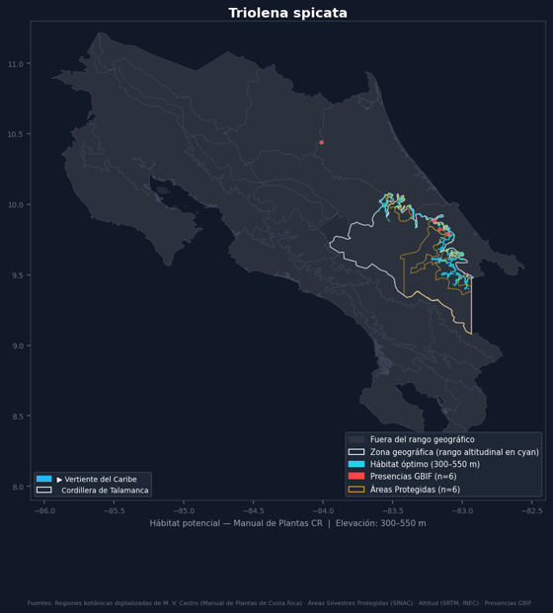
Acisanthera quadrata | Melastomataceae. Manual de Plantas de Costa Rica, Tomo VI, p. 7.
Distribución (Manual) | Bosque húmedo, muy húmedo y pluvial, suelos húmedos, encharcados y orillas de lagunas, 200–1000(–1800) m; vert. Carib. N Cord. de Talamanca, cuenca del Río Sapoá, Llanura de Los Guatusos, vert. Pac. E Cord. de Talamanca, S Valle de General, Valle de Coto Brus. Fl. ene., feb., set.–dic. S Méx.–Col., Bol., Ven., Antillas. ( Gómez-Laurito 10894, CR)
Altitud | 200-1000 m (con registros atípicos 200-1800 m)
Vertientes | Caribe, Pacífico
Regiones según el Manual | Cordillera de Talamanca, LLanura de los Guatusos, Valle del General, Valle del Coto Brus
Regiones añadidas por registros | ninguna
Floración | ene, feb, set, oct, nov, dic
Forma de crecimiento | hierba, sufrútice, palma
Registros de GBIF | 4 en la descarga usada por el sistema
¿El mapa es consistente con lo que usted conoce de la especie?
Comentario sobre el mapa
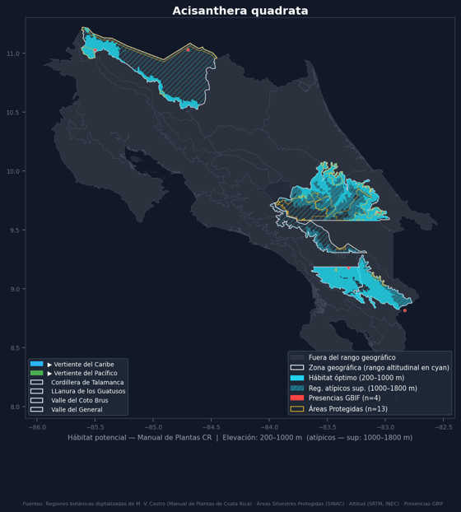

Anthurium utleyorum | Araceae. Manual de Plantas de Costa Rica, Tomo II, p. 45.
Distribución (Manual) | Bosque muy húmedo, pluvial y nuboso, 800–1700 m; ambas verts. Cords. de Guanacaste (Volcán Santa María) y de Tilarán. Fl. ene.–dic. ENDÉMICA. ( Haber & Zuchowski 8745 ; CR, MO)
Altitud | 800-1700 m
Vertientes | Caribe, Pacífico
Regiones según el Manual | Cordillera de Guanacaste
Regiones añadidas por registros | Cordillera de Tilarán
Floración | ene, feb, mar, abr, may, jun, jul, ago, set, oct, nov, dic
Forma de crecimiento | epífita
Registros de GBIF | 86 en la descarga usada por el sistema
¿El mapa es consistente con lo que usted conoce de la especie?
Comentario sobre el mapa
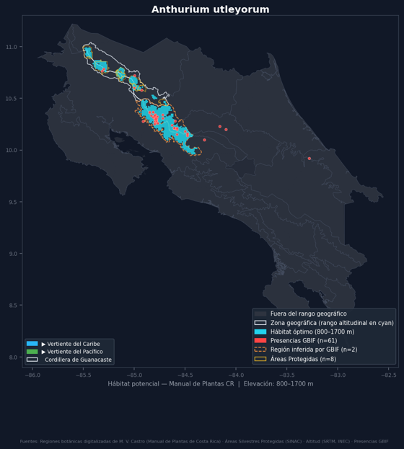

Calathea donnell-smithii | Marantaceae. Manual de Plantas de Costa Rica, Tomo II, p. 21.
Distribución (Manual) | Bosque muy húmedo y pluvial, 0–1500 m; vert. Carib. Cord. Central, ambas verts. Cord. de Talamanca, vert. Pac. Cord. de Tilarán (cerca de San Ramón), Montes del Aguacate, Cerro Caraigres, S Fila Costeña, Valle de General, desde región de Orotina al S. Fl. ene., feb., may.–dic. Nic.–Pan. ( Kennedy 1604 ; CR, F, K, MO, U, WIS)
Altitud | 0-1500 m
Vertientes | Caribe, Pacífico
Regiones según el Manual | Cordillera de Talamanca, Cordillera de Tilarán, Cordillera Central, Valle Central Occidental, Valle del General, Fila Costeña Sur, Tárcoles - Térraba
Regiones añadidas por registros | ninguna
Floración | ene, feb, may, jun, jul, ago, set, oct, nov, dic
Forma de crecimiento | terrestre
Registros de GBIF | 197 en la descarga usada por el sistema
¿El mapa es consistente con lo que usted conoce de la especie?
Comentario sobre el mapa
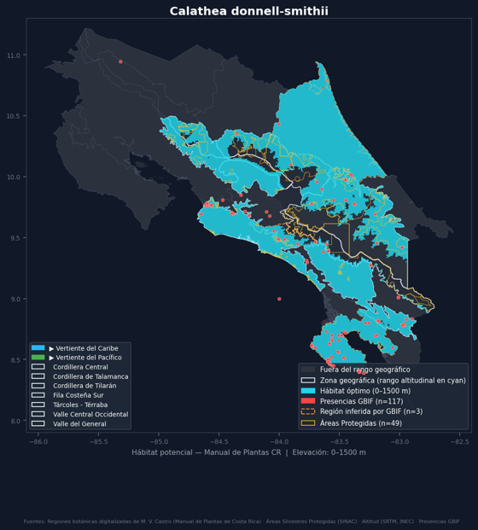

Calathea venusta | Marantaceae. Manual de Plantas de Costa Rica, Tomo II, p. 34.
Distribución (Manual) | Bosque muy húmedo, a la sombra, 0–1100 m; vert. Carib. Cords. Central y de Talamanca, Llanuras de Los Guatusos, de Tortuguero y de Santa Clara, ambas verts. Cord. de Guanacaste. Fl. feb., ago.–dic. Nic.–Pan. ( Herrera & Robles 813; CR, UBC)
Altitud | 0-1100 m
Vertientes | Caribe, Pacífico
Regiones según el Manual | Cordillera de Guanacaste, Cordillera Central, LLanura de los Guatusos, Llanuras de Tortuguero / Santa Clara, Cordillera de Talamanca
Regiones añadidas por registros | ninguna
Floración | feb, ago, set, oct, nov, dic
Forma de crecimiento | terrestre
Registros de GBIF | 36 en la descarga usada por el sistema
¿El mapa es consistente con lo que usted conoce de la especie?
Comentario sobre el mapa
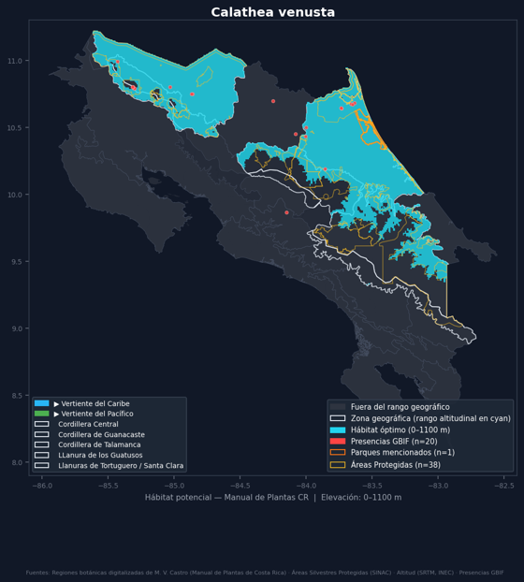

Calyptranthes pittieri | Myrtaceae. Manual de Plantas de Costa Rica, Tomo VI, p. 6.
Distribución (Manual) | Bosque muy húmedo, pluvial, nuboso y de roble, bosques primarios y secundarios, potreros, bosques pantanosos y bosques montanos, 600–2800 m; ambas verts. Cords. de Guanacaste y Central, vert. Pac. y cerca de la División Continental, Cord. de Tilarán. Fl. ene., mar., jul., ago. ENDÉMICA. ( Lépiz 543; INB, MO, SEL)
Altitud | 600-2800 m
Vertientes | Caribe, Pacífico
Regiones según el Manual | Cordillera de Guanacaste, Cordillera de Tilarán, Cordillera Central
Regiones añadidas por registros | ninguna
Floración | ene, mar, jul, ago
Forma de crecimiento | árbol
Registros de GBIF | 102 en la descarga usada por el sistema
¿El mapa es consistente con lo que usted conoce de la especie?
Comentario sobre el mapa
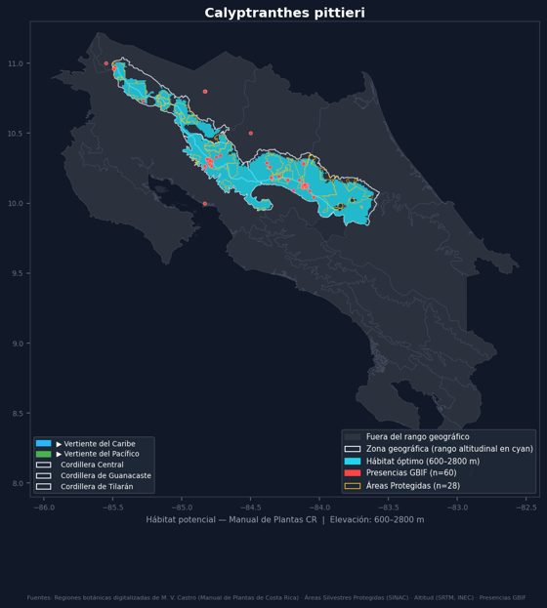

Chromolaena glaberrima | Asteraceae. Manual de Plantas de Costa Rica, Tomo IV, p. 76.
Distribución (Manual) | Bosque seco, húmedo y muy húmedo, sabanas, 100–1200 m; vert. Pac. Cords. de Guanacaste, de Tilarán y Central, llanuras de Guanacaste, Valle Central, cuenca del Río Grande de Candelaria. Fl. ene.–jun., nov., dic. Méx.–CR. ( A. Rodríguez et al. 3401 , CR)
Altitud | 100-1200 m
Vertientes | Pacífico
Regiones según el Manual | Cordillera de Guanacaste, Llanuras de Guanacaste, Valle Central, Valle Central (Occidental), Cordillera de Tilarán, Cordillera Central
Regiones añadidas por registros | LLanura de los Guatusos, Puriscal - Los Santos, Tárcoles - Térraba, Valle Central Occidental
Floración | ene, feb, mar, abr, may, jun, nov, dic
Forma de crecimiento | arbusto
Registros de GBIF | 70 en la descarga usada por el sistema
¿El mapa es consistente con lo que usted conoce de la especie?
Comentario sobre el mapa
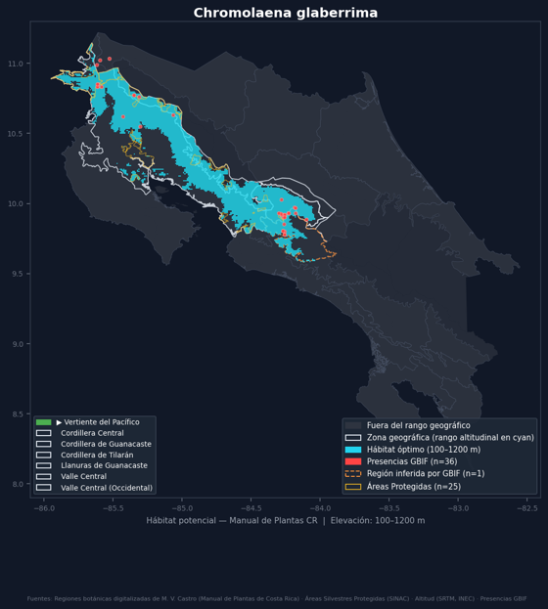

Chusquea tomentosa | Poaceae. Manual de Plantas de Costa Rica, Tomo III, p. 61.
Distribución (Manual) | Bosque de roble, 2450–3000 m; vert. Carib. y cerca de la División Continental, Cords. Central (Volcán Turrialba) y de Talamanca (Cerro de La Muerte; Cerro Cuericí; etc.). Fl. ene. (1990, 1992), feb. (1990), mar. (1990), may. (1989). ENDÉMICA. ( Widmer 1051 , CR)
Altitud | 2450-3000 m
Vertientes | Caribe
Regiones según el Manual | Cordillera Central, Cordillera de Talamanca
Regiones añadidas por registros | ninguna
Floración | ene
Forma de crecimiento | no extraída
Registros de GBIF | 84 en la descarga usada por el sistema
¿El mapa es consistente con lo que usted conoce de la especie?
Comentario sobre el mapa
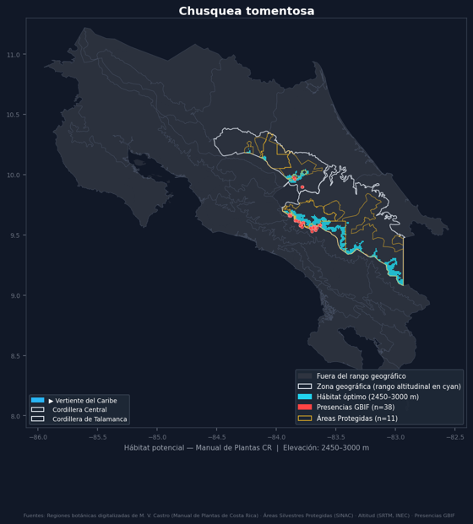

Cyperus involucratus | Cyperaceae. Manual de Plantas de Costa Rica, Tomo II, p. 30.
Distribución (Manual) | Bosque húmedo y pluvial, cultivada en jardines y parques, a veces escapada en aceras y lotes baldíos, 1100–1600 m; vert. Carib. N Cord. de Talamanca, ambas verts. Valle Central, centro vert. Pac., Cerros de Escazú. Fl. ene., feb. Nativa de África, pero cult. por todo el mundo. ( Gómez-Laurito 633 , USJ)
Altitud | 1100-1600 m
Vertientes | Caribe, Pacífico
Regiones según el Manual | Cordillera de Talamanca, Valle Central Oriental, Valle Central, Valle Central (Occidental)
Regiones añadidas por registros | ninguna
Floración | ene, feb
Forma de crecimiento | hierba
Registros de GBIF | 0 en la descarga usada por el sistema
¿El mapa es consistente con lo que usted conoce de la especie?
Comentario sobre el mapa
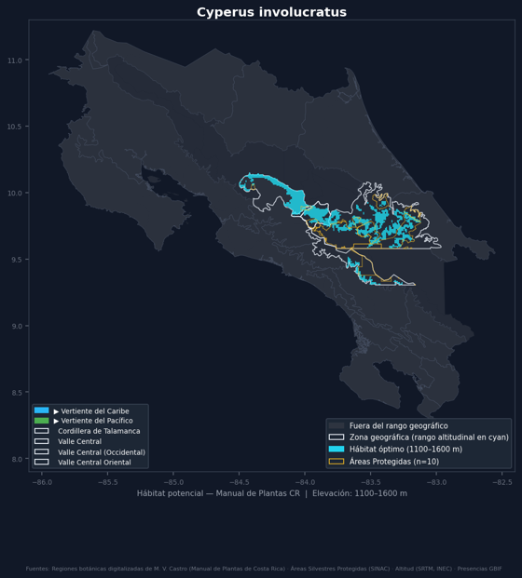

Drymonia tomentulifera | Gesneriaceae. Manual de Plantas de Costa Rica, Tomo V, p. 898.
Distribución (Manual) | Bosque muy húmedo y pluvial, 400–1000 m; vert. Carib. y cerca de la División Continental, Cords. de Guanacaste y Central. Fl. jul.–set., nov., dic. CR y O Pan. ( Haber & Zuchowski 11658 ; CR, INB, MO)
Altitud | 400-1000 m
Vertientes | Caribe
Regiones según el Manual | Cordillera de Guanacaste, Cordillera Central
Regiones añadidas por registros | ninguna
Floración | jul, ago, set, nov, dic
Forma de crecimiento | bejuco
Registros de GBIF | 24 en la descarga usada por el sistema
¿El mapa es consistente con lo que usted conoce de la especie?
Comentario sobre el mapa
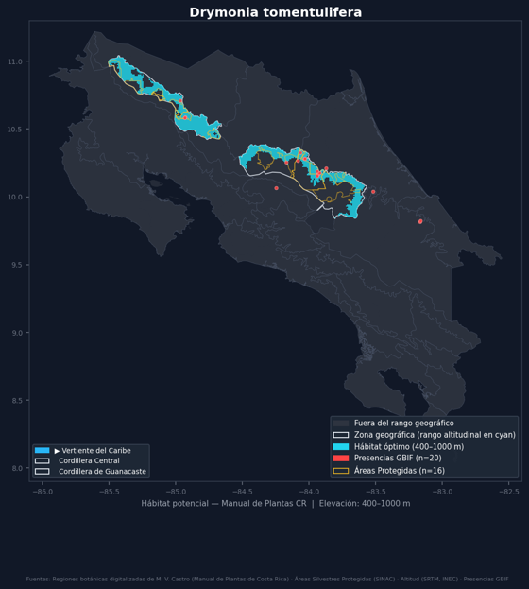

Eleocharis filiculmis | Cyperaceae. Manual de Plantas de Costa Rica, Tomo II, p. 45.
Distribución (Manual) | Bosque húmedo y muy húmedo, charcas, sabanas húmedas, sitios anegados y caños, 0–1150 m; N vert. Carib., cuenca del Río Sapoá, Llanura de Los Guatusos (R.N.V.S. Caño Negro), S vert. Pac., S Fila Costeña (Cañas Gordas), S Valle de General (Buenos Aires). Fl. may., ago., oct.–dic. S Méx.–Bol. y Ven., Trin., Bras., Par., Arg. ( Gómez-Laurito et al. 12575 , USJ)
Altitud | 0-1150 m
Vertientes | Caribe, Pacífico
Regiones según el Manual | LLanura de los Guatusos, Valle del General, Fila Costeña Sur
Regiones añadidas por registros | Cordillera de Guanacaste, Cordillera de Talamanca, Valle del Coto Brus
Floración | may, ago, oct, nov, dic
Forma de crecimiento | acuática
Registros de GBIF | 51 en la descarga usada por el sistema
¿El mapa es consistente con lo que usted conoce de la especie?
Comentario sobre el mapa
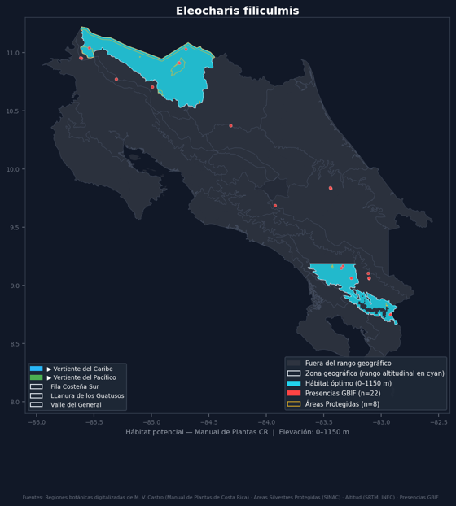

Inga nobilis | Fabaceae. Manual de Plantas de Costa Rica, Tomo V, p. 580.
Distribución (Manual) | Bosque húmedo, muy húmedo y pluvial, 0–1550 m; vert. Carib. Cords. Central y de Talamanca, Llanuras de Los Guatusos y de Santa Clara, Baja Talamanca (R.N.V.S. Gandoca-Manzanillo), ambas verts. Cord. de Tilarán, vert. Pac. Cord. de Guanacaste, Fila Costeña, P.N. Carara, región de Golfo Dulce. Fl. feb.–dic. S Méx.–Bol. y Ven., Guayanas, Bras., Antillas Mayores (PR). ( A. Chacón 1110 , INB)
Altitud | 0-1550 m
Vertientes | Caribe, Pacífico
Regiones según el Manual | Cordillera de Guanacaste, Cordillera Central, Cordillera de Tilarán, LLanura de los Guatusos, Llanuras de Tortuguero / Santa Clara, Península de Osa - Golfito, Fila Costeña (Norte), Fila Costeña (Sur), Baja Talamanca, Cordillera de Talamanca
Regiones añadidas por registros | Fila Costeña Sur
Floración | feb, mar, abr, may, jun, jul, ago, set, oct, nov, dic
Forma de crecimiento | árbol, arbusto
Registros de GBIF | 185 en la descarga usada por el sistema
¿El mapa es consistente con lo que usted conoce de la especie?
Comentario sobre el mapa
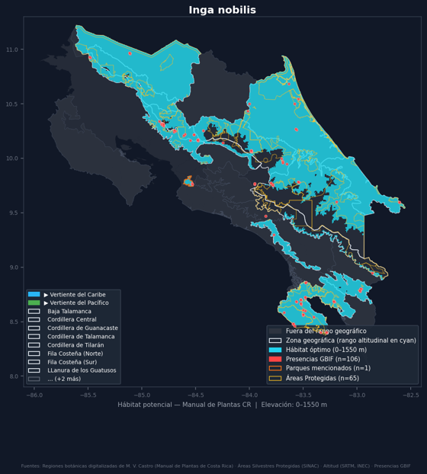

Oryctanthus alveolatus | Loranthaceae. Manual de Plantas de Costa Rica, Tomo VI, p. 13.
Distribución (Manual) | Bosque húmedo, muy húmedo y pluvial, áreas alteradas, 0–900(–1300) m; vert. Carib. Cord. Central, N Cord. de Talamanca, Llanuras de Los Guatusos y de Santa Clara, vecindad de Puerto Limón, Baja Talamanca (Bribrí), Valle Central, vert. Pac., S Fila Costeña, P.N. Carara, N Valle de General, cuenca baja del Río Grande de Térraba, región de Golfo Dulce. Fl. mar., may., jun., ago., oct., nov. Nic.–Bol. y Ven., Trin., Guayanas, Bras. ( J. F. Morales et al. 1911; INB, MO)
Altitud | 0-900 m (con registros atípicos 0-1300 m)
Vertientes | Caribe, Pacífico
Regiones según el Manual | Cordillera de Talamanca, Cordillera Central, LLanura de los Guatusos, Llanuras de Tortuguero / Santa Clara, Valle del General, Valle Central, Valle Central (Occidental), Península de Osa - Golfito, Fila Costeña Sur, Baja Talamanca, Tárcoles - Térraba
Regiones añadidas por registros | Llanuras del Diquís
Floración | mar, may, jun, ago, oct, nov
Forma de crecimiento | arbusto, epífita
Registros de GBIF | 67 en la descarga usada por el sistema
¿El mapa es consistente con lo que usted conoce de la especie?
Comentario sobre el mapa
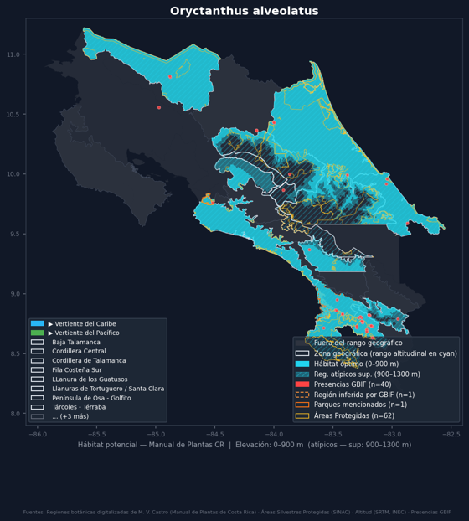

Palmorchis eidae | Orchidaceae. Manual de Plantas de Costa Rica, Tomo III, p. 40.
Distribución (Manual) | Bosque muy húmedo, bosques primarios, 0–50 m; S vert. Pac., región de Golfo Dulce (vecindad de Golfito). Fl. oct. ENDÉMICA. ( Fletes 414 ; INB, MO)
Altitud | 0-50 m
Vertientes | Pacífico
Regiones según el Manual | Península de Osa - Golfito
Regiones añadidas por registros | ninguna
Floración | oct
Forma de crecimiento | terrestre
Registros de GBIF | 2 en la descarga usada por el sistema
¿El mapa es consistente con lo que usted conoce de la especie?
Comentario sobre el mapa
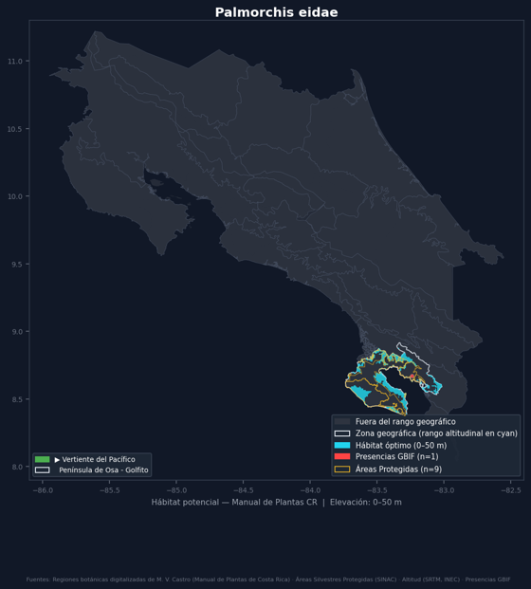

Prestoea longepetiolata | Arecaceae. Manual de Plantas de Costa Rica, Tomo II, p. 81.
Distribución (Manual) | Bosque muy húmedo y pluvial, 800–1800(–2050) m; vert. Carib. y cerca de la División Continental, Cords. de Tilarán y Central, ambas verts. Cord. de Talamanca, vert. Pac., Fila Costeña. Fl. ene.–set., nov., dic. Nic.–Pan., Ven. ( Grayum & Hammel 8456 ; CR, MO)
Altitud | 800-1800 m (con registros atípicos 800-2050 m)
Vertientes | Caribe, Pacífico
Regiones según el Manual | Cordillera de Talamanca, Cordillera de Tilarán, Fila Costeña (Norte), Fila Costeña (Sur), Cordillera Central
Regiones añadidas por registros | Fila Costeña Sur, Valle Central Oriental
Floración | ene, feb, mar, abr, may, jun, jul, ago, set, nov, dic
Forma de crecimiento | palma
Registros de GBIF | 106 en la descarga usada por el sistema
¿El mapa es consistente con lo que usted conoce de la especie?
Comentario sobre el mapa
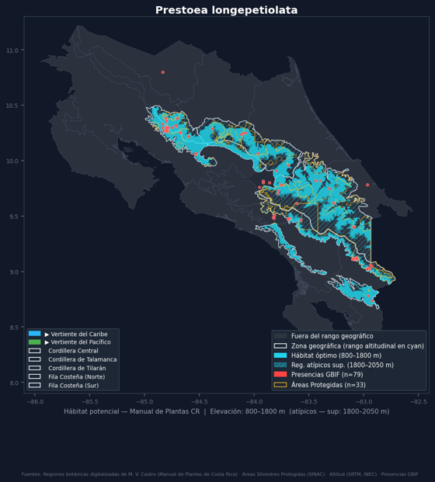

Stellilabium monteverdense | Orchidaceae. Manual de Plantas de Costa Rica, Tomo III, p. 59.
Distribución (Manual) | Bosque nuboso, 1400–1500 m; vert. Pac. Cord. de Tilarán (Monteverde). Fl. mar. ENDÉMICA. ( Atwood 89-99 , CR)
Altitud | 1400-1500 m
Vertientes | Pacífico
Regiones según el Manual | Cordillera de Tilarán
Regiones añadidas por registros | ninguna
Floración | mar
Forma de crecimiento | epífita
Registros de GBIF | 1 en la descarga usada por el sistema
¿El mapa es consistente con lo que usted conoce de la especie?
Comentario sobre el mapa
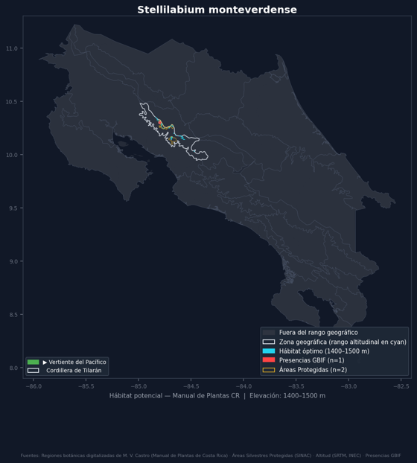

Streptochaeta sodiroana | Poaceae. Manual de Plantas de Costa Rica, Tomo III, p. 67.
Distribución (Manual) | Bosque húmedo y muy húmedo, 0–600 m; toda la vert. Carib., vert. Pac. Cord. de Guanacaste, desde P.N. Carara al S. Fl. ene.–may., nov., dic. Méx.–Perú y Ven. ( Haber & Bradford 11573 ; INB, MO)
Altitud | 0-600 m
Vertientes | Pacífico, Caribe
Regiones según el Manual | Cordillera de Guanacaste, Llanuras de Tortuguero / Santa Clara, Llanuras de San Carlos, LLanura de los Guatusos, Baja Talamanca
Regiones añadidas por registros | Península de Osa - Golfito, Tárcoles - Térraba
Floración | ene, feb, mar, abr, may, nov, dic
Forma de crecimiento | hierba
Registros de GBIF | 128 en la descarga usada por el sistema
¿El mapa es consistente con lo que usted conoce de la especie?
Comentario sobre el mapa
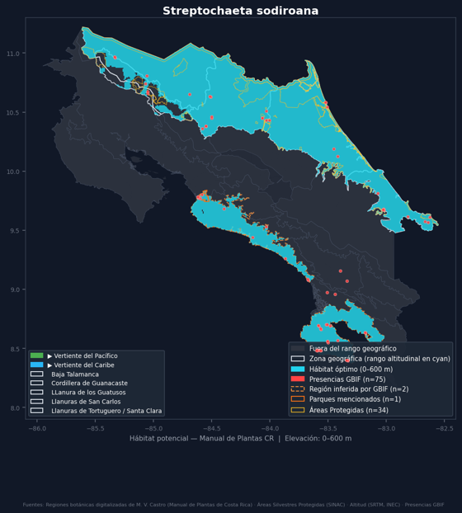

Struchium sparganophorum | Asteraceae. Manual de Plantas de Costa Rica, Tomo IV, p. 310.
Distribución (Manual) | Bosque húmedo y muy húmedo, áreas pantanosas y orillas de quebradas y caminos, 0–400 m; vert. Carib. Cord. Central (E.B. La Selva), Llanuras de Los Guatusos, de San Carlos y de Tortuguero, Baja Talamanca, S vert. Pac., Pen. de Osa. Fl. ene.–jun., nov. ( A. Rodríguez 497 ; CR, MO)
Altitud | 0-400 m
Vertientes | Caribe, Pacífico
Regiones según el Manual | Cordillera Central, LLanura de los Guatusos, Península de Osa - Golfito, Baja Talamanca, Llanuras de San Carlos, Llanuras de Tortuguero / Santa Clara
Regiones añadidas por registros | ninguna
Floración | ene, feb, mar, abr, may, jun, nov
Forma de crecimiento | sufrútice
Registros de GBIF | 49 en la descarga usada por el sistema
¿El mapa es consistente con lo que usted conoce de la especie?
Comentario sobre el mapa
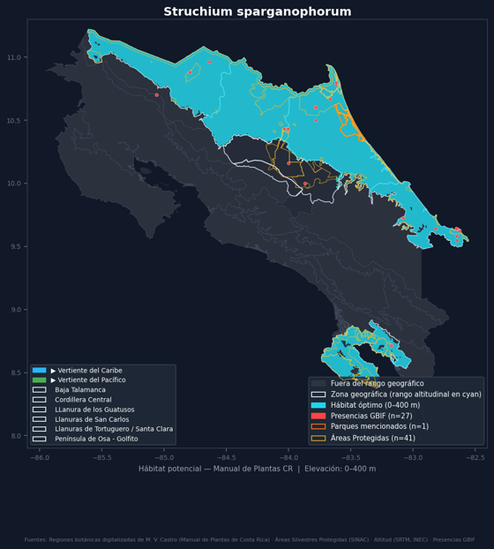

Thrasya robusta | Poaceae. Manual de Plantas de Costa Rica, Tomo III, p. 70.
Distribución (Manual) | Bosque húmedo y muy húmedo, áreas alteradas, sabanas y pastizales, 100–1100 m; vert. Pac. E Cord. de Talamanca (Helechales), N Fila Costeña (Boruca), llanuras de Guanacaste (vecindad de Liberia). Fl. ago., set. CR–Col. y Ven., Trin., Guayanas. ( Pohl et al. 10978 ; CR, INB, ISC)
Altitud | 100-1100 m
Vertientes | Pacífico
Regiones según el Manual | Cordillera de Talamanca, Llanuras de Guanacaste, Fila Costeña Norte
Regiones añadidas por registros | ninguna
Floración | ago, set
Forma de crecimiento | hierba
Registros de GBIF | 31 en la descarga usada por el sistema
¿El mapa es consistente con lo que usted conoce de la especie?
Comentario sobre el mapa
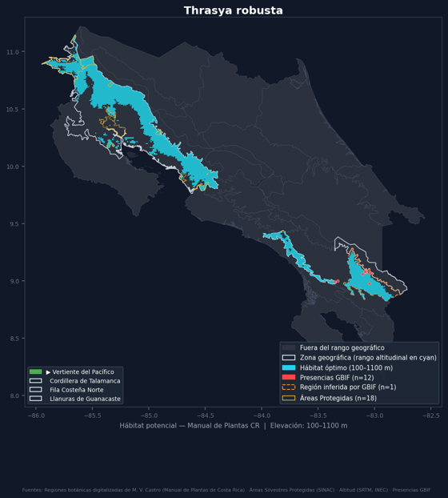

Triolena spicata | Melastomataceae. Manual de Plantas de Costa Rica, Tomo VI, p. 10.
Distribución (Manual) | Bosque muy húmedo, cerca de ríos, 300–550 m; vert. Carib. Cord. de Talamanca (Fila Matama; cuenca del Río Banano). Fl. feb., abr. CR–Ecua. ( G. Herrera & Chacón 2638; CAS, CR, MO)
Altitud | 300-550 m
Vertientes | Caribe
Regiones según el Manual | Cordillera de Talamanca
Regiones añadidas por registros | ninguna
Floración | feb, abr
Forma de crecimiento | terrestre
Registros de GBIF | 15 en la descarga usada por el sistema
¿El mapa es consistente con lo que usted conoce de la especie?
Comentario sobre el mapa

